Лист1
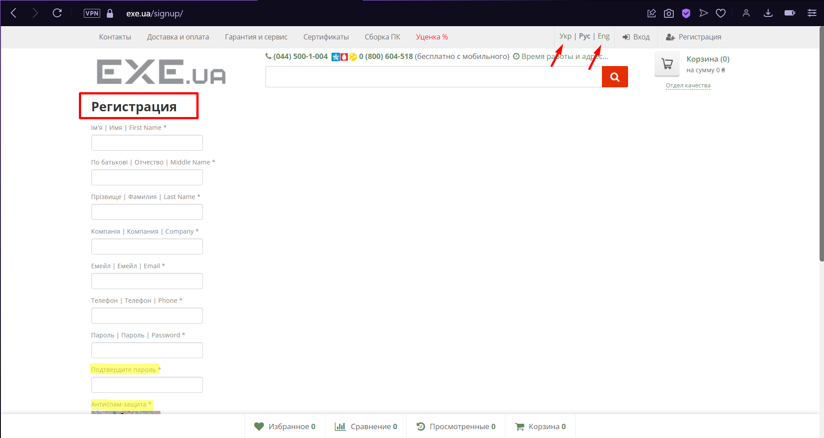
Bug-reports
ID | AM57571 | AM57572 | AM57573 | AM57574 | AM57575 | AM57576
Summary | Не змінюється мова сторінки "Логін" та "Реєстрація" | Немає повідомлення про помилку в фільтрі "Ціна" будь-якої категорії товарів, коли застосовано фільтр по ціні від більшої до меншої | Неправильне розташування назв способів оплати на сторінці "Доставка і оплата" | Неправильне розташування картинки "Google Customer Reviews" у формі швидкого перегляду будь-якого товару | Блоки з товарами розташовані нерівно один до одного на будь-якій сторінці товарів | Неправильне розташування тексту відгуків на сторінці "Відгуки"
Preconditions | 1. Відкрити сайт https://exe.ua | 1. Відкрити сайт https://exe.ua/ | 1. Відкрити сайт https://exe.ua | 1. Відкрити сайт https://exe.ua | 1. Відкрити сайт https://exe.ua | 1. Відкрити сайт https://exe.ua
 | 2. Користувач не повинен бути залогіненим

Steps | 1. Натиснути на кнопку "Вхід" | 1. Натиснути на кнопку "Каталог" | 1. Натиснути на кнопку "Доставка і оплата" в лівій верхній частині сторінки | 1. Натиснути на кнопку "Каталог" | 1. Натиснути на кнопку "Каталог" | 1. Натиснути на кнопку "Показати всі відгуки …" з лівого боку сторінки
 | 2. Змінити мову на кнопку "Укр" в правій верхній частині сторінки | 2. Обрати категорію "Комплектуючі ПК" |  | 2. Обрати категорію "Комплектуючі ПК" | 2. Обрати категорію "Комплектуючі ПК"
 | 3. Змінити мову на кнопку "Eng" в правій верхній частині сторінки | 3. Обрати підкатегорію "Відеокарти" |  | 3. Обрати підкатегорію "Відеокарти" | 3. Обрати підкатегорію "Відеокарти"
 | 1. Натиснути на кнопку "Реєстрація" | 4. В поле ціна "від" ввести "20000" |  | 4. Відкрити перший товар на сторінці за допомогою швидкого перегляду
 | 2. Змінити мову на кнопку "Укр" в правій верхній частині сторінки | 5. В поле ціна "до" ввести "10"
 | 3. Змінити мову на кнопку "Eng" в правій верхній частині сторінки | 6. Натиснути Enter

Expected result | Мова сторінки має змінитись на українську/англійську | Фільтр не має бути застосовано. Поле "до" має підсвітитись червоним кольором | Назви способів оплати мають бути розташовані по центру блоку і вирівняні за лівим краєм | Картинка "Google Customer Reviews" не має виходити за межі форми швидкого перегляду | Блоки з товарами мають бути розташовані рівно один до одного | Текст відгуку має бути вирівнений за лівим краєм
Actual result | Мова сторінки не змінилась | Фільтр застосовано. Повідомлення про помилку відсутнє | Назви способів оплати розташовані не по центру блоку і вирівнювання за лівим краєм некоректне | Картинка "Google Customer Reviews" виходить за межі форми швидкого перегляду | Блоки з товарами розташовані нерівно один до одного | Текст відгуку не вирівнений за лівим краєм
Postcondition |  |  |  | 1. Закрити форму швидкого перегляду
Environment | Opera GX LVL4 (core: 95.0.4635.54), всі браузери | всі браузери | всі браузери | всі браузери | всі браузери | всі браузери
Severity | Low | Low | Low | Low | Low | Low
Priority | Low | Low | Low | Low | Low | Low
Type of bug | Localization | Functional/Logical | Alignment | Alignment | Alignment | Alignment
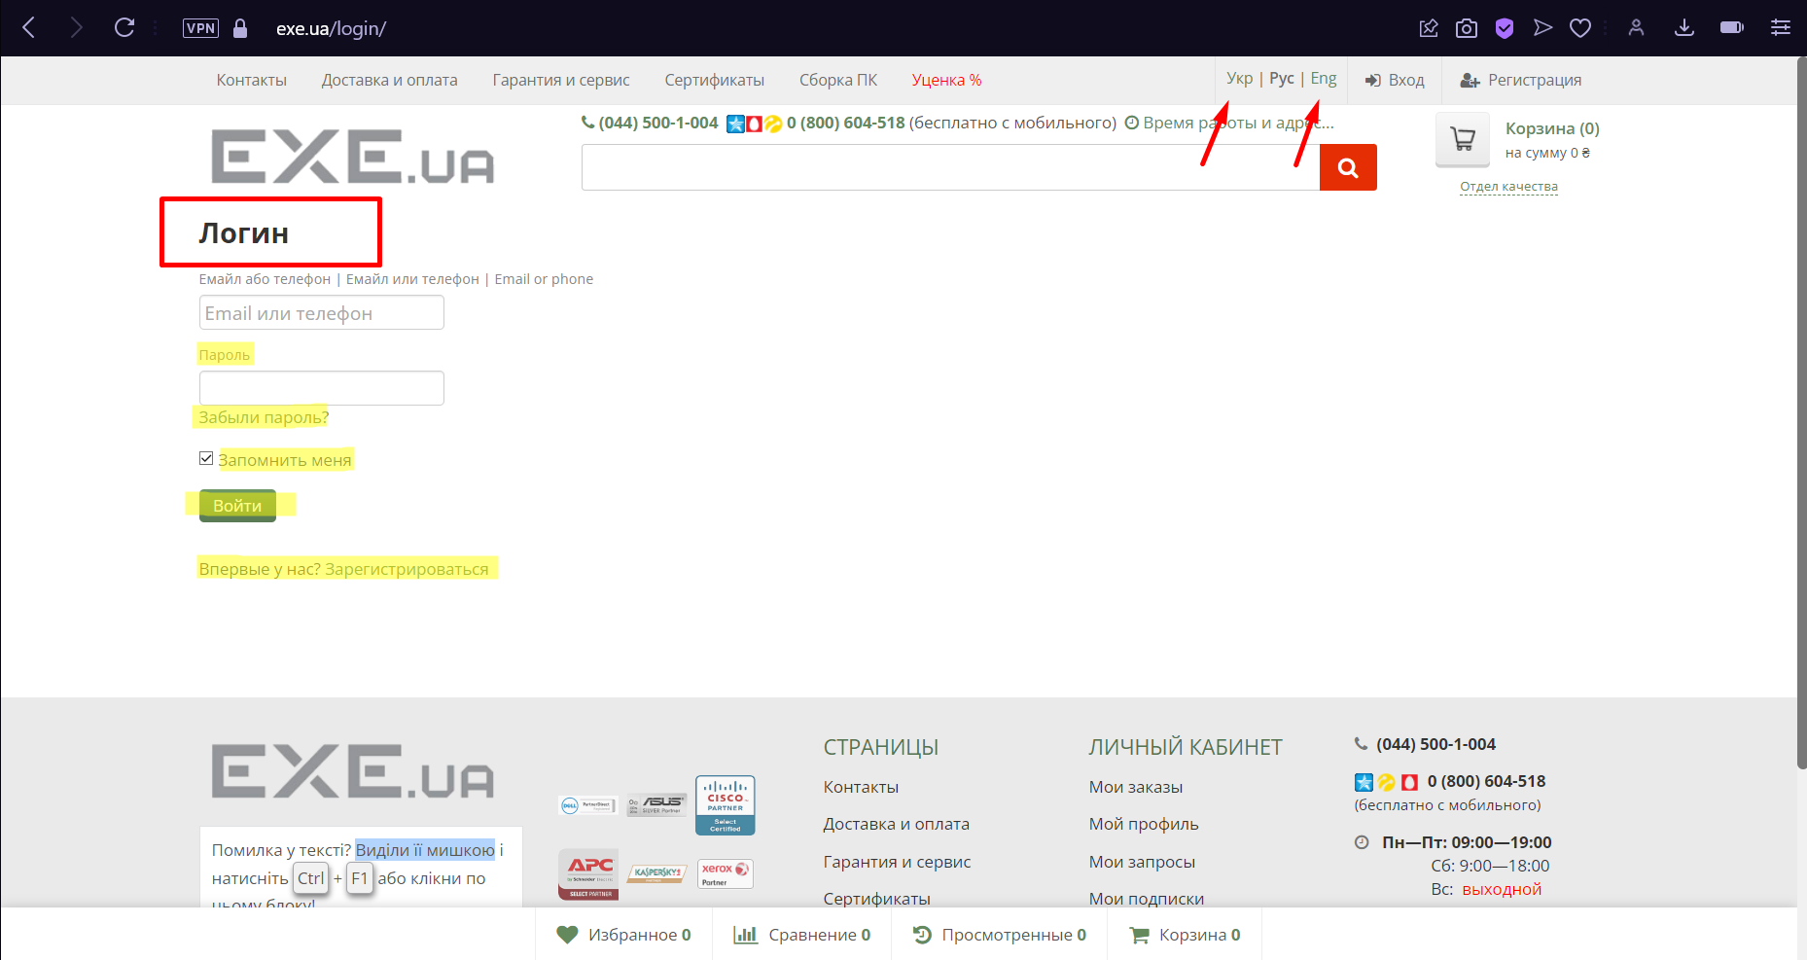
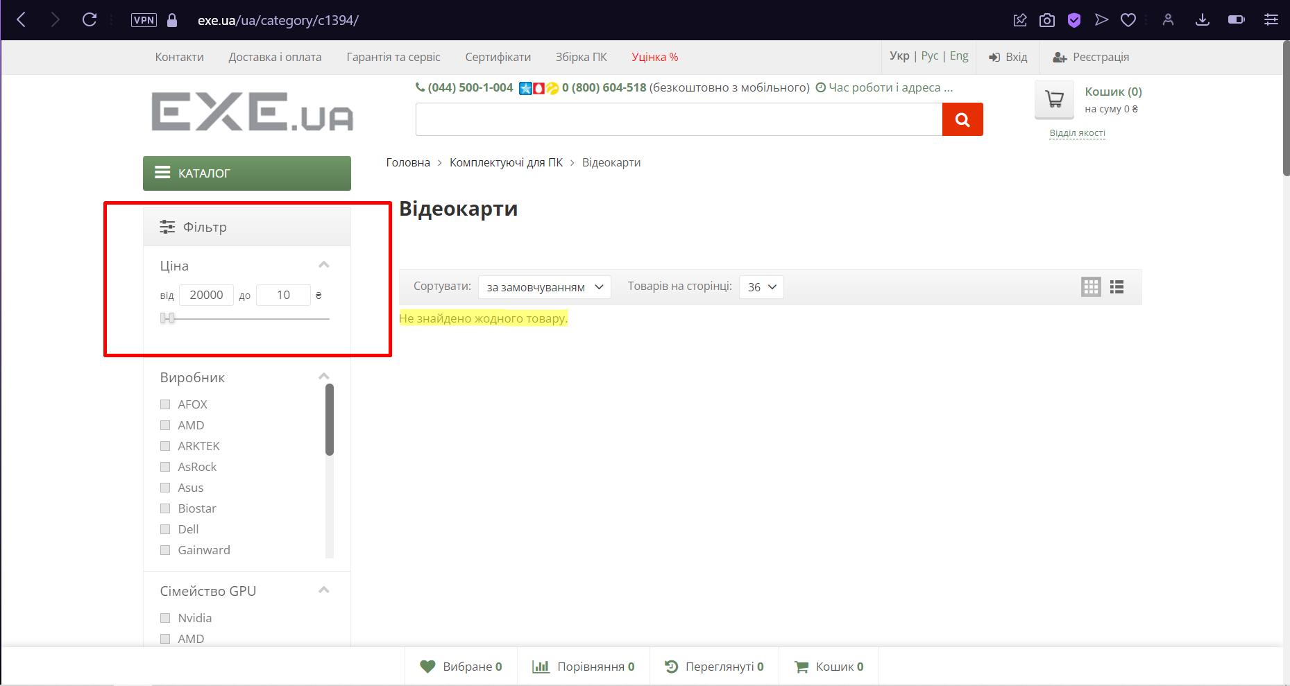
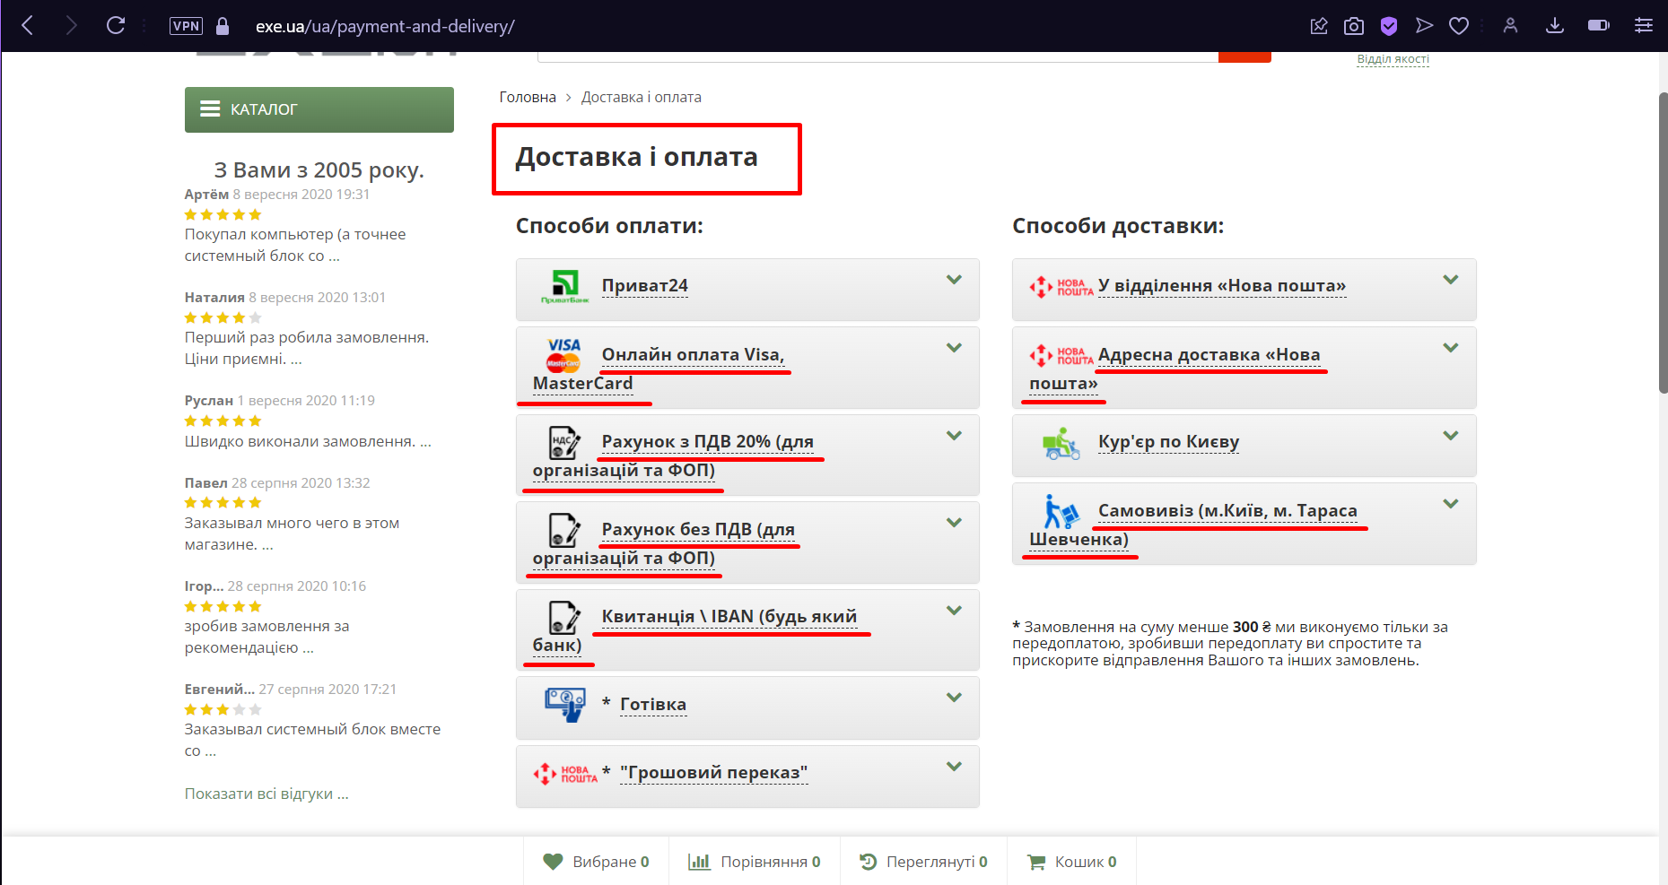
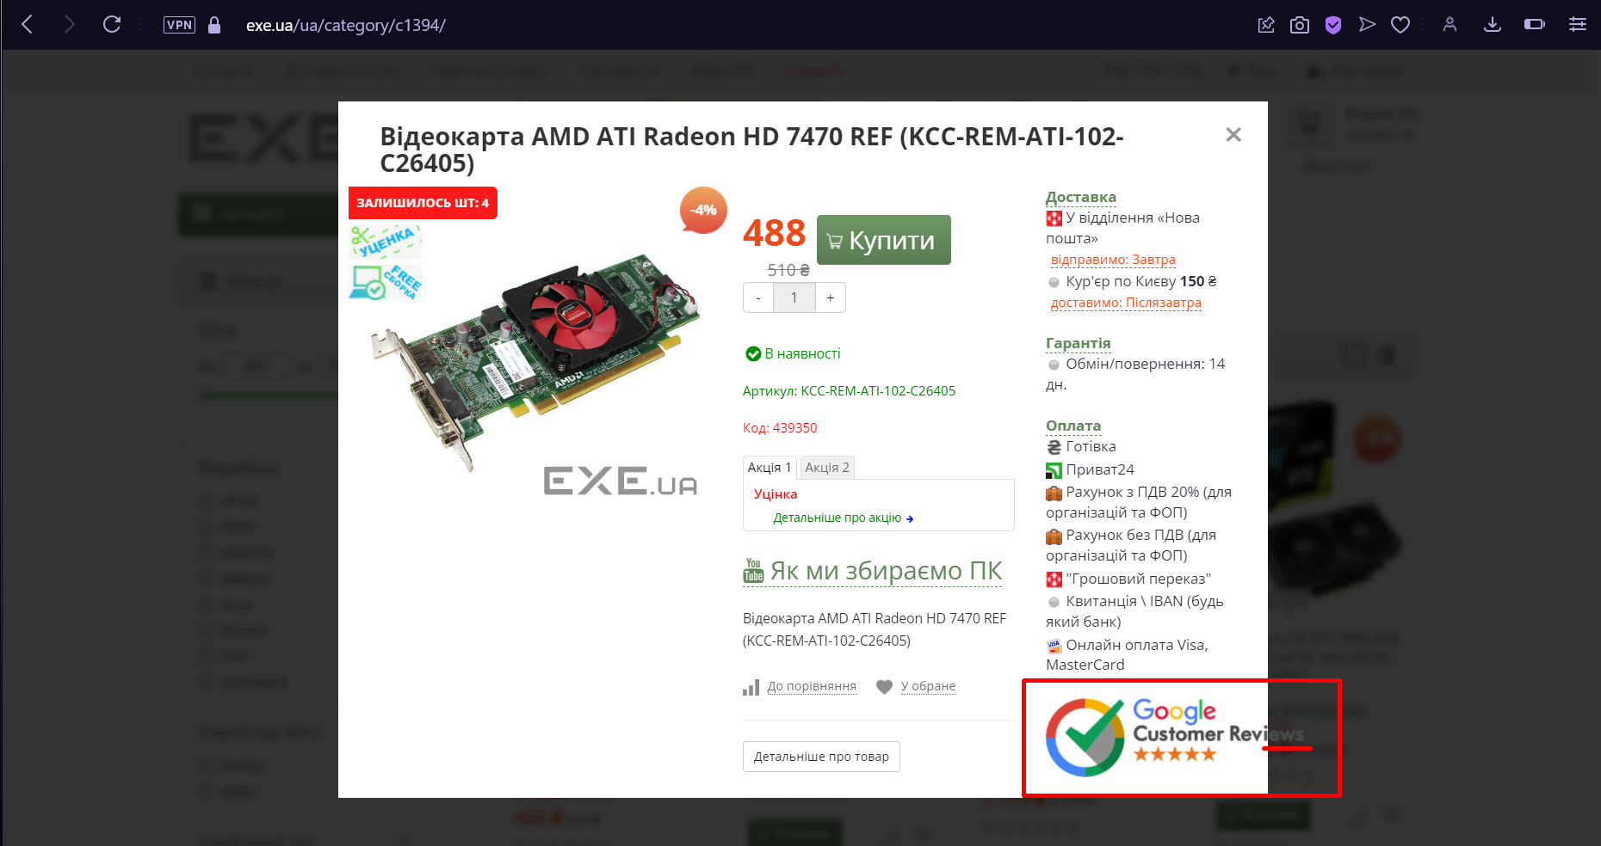
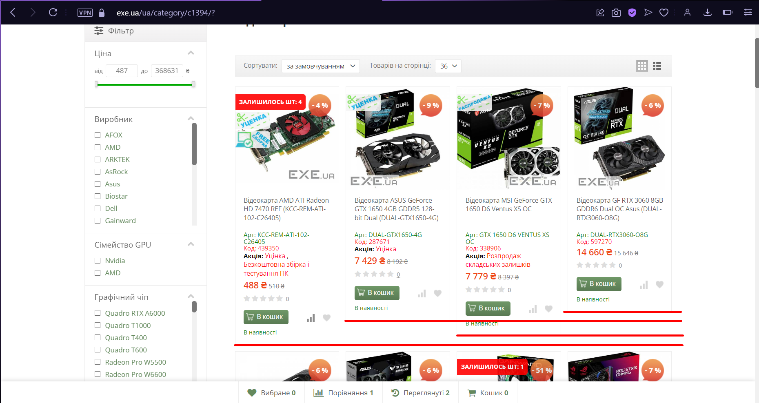
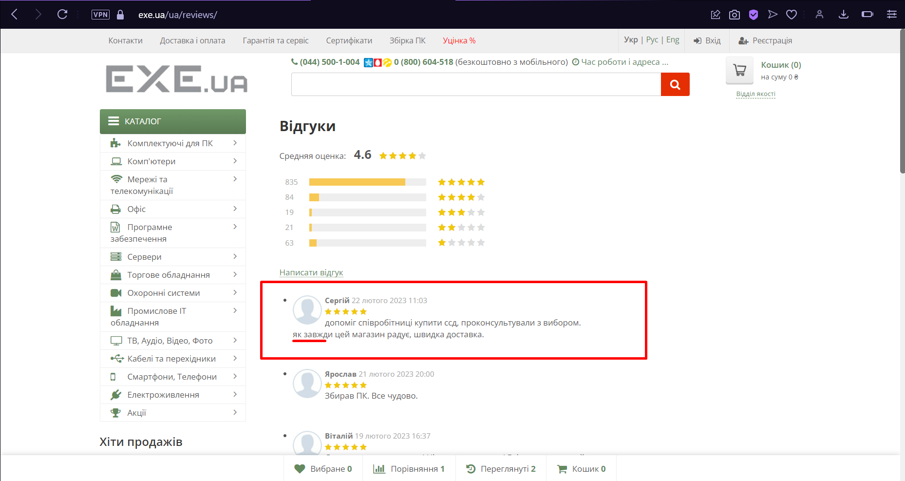
Attachment

